상품제안서
투링블랙금장+리필심 바닐라사각케이스 | 상품코드: S03190

 |  |  |  |  |  |  | 02-713-8555 | www.synergygift.co.kr
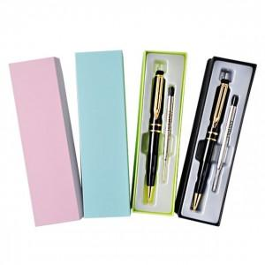

【상세/제작정보】 | 기본수량 미만시 도당(시안당) 10000원 추가됩니다

【인쇄/포장옵션】 | 레이저 / 포장지포장

【공급단가】 | 수량 | 200~ | 500~ | 1,000~ | 3,000~ | 5,000~
*VAT별도 | 단가 | 2,430원 | 2,340원 | 2,250원 | 2,160원 | 2,100원

【상품 URL】 | https://www.synergygift.co.kr:443/src/goods_detail.php?gdno=6944

